상품제안서
케어픽 미니 휴대용 칫솔살균기 | 상품코드: S38772

 |  |  |  |  |  |  | 02-713-8555 | www.synergygift.co.kr
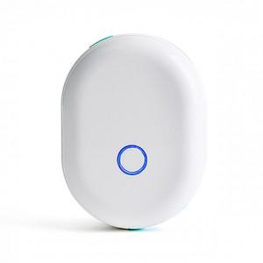

【상세/제작정보】 | UVC 살균램프 내장 휴대용 3분 자동 칫솔살균기

【인쇄/포장옵션】 | 실크, 레이저 / 포장지포장

【공급단가】 | 수량 | 50~ | 100~ | 500~ | 1,000~ | 2,000~
*VAT별도 | 단가 | 11,000원 | 10,620원 | 10,370원 | 9,960원 | 9,540원

【상품 URL】 | https://www.synergygift.co.kr:443/src/goods_detail.php?gdno=38772

